1ST. PROTO
STYLE# |  | 118583
DESCRIPTION |  | THERMAL LINED FLEECE ZIP
COLOR |  | FA25
SIZE |  | M | DATE: 4/22/2025

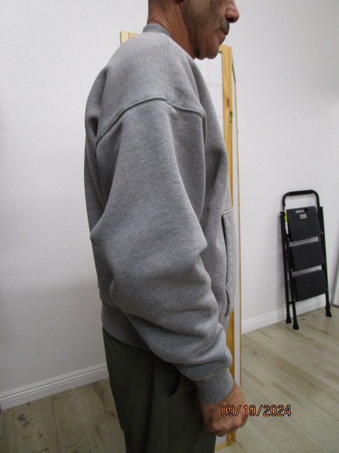
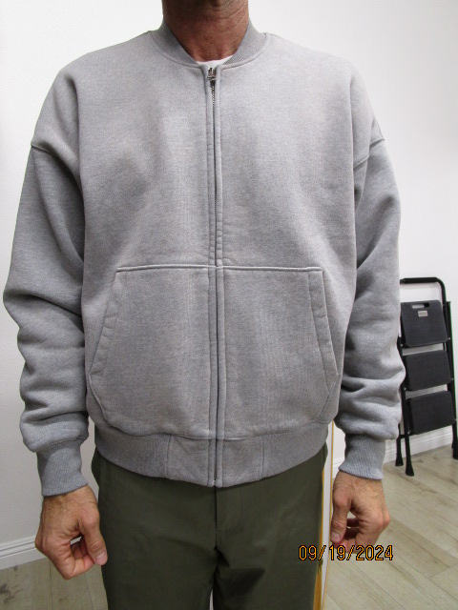
 | PICTURES FRONT
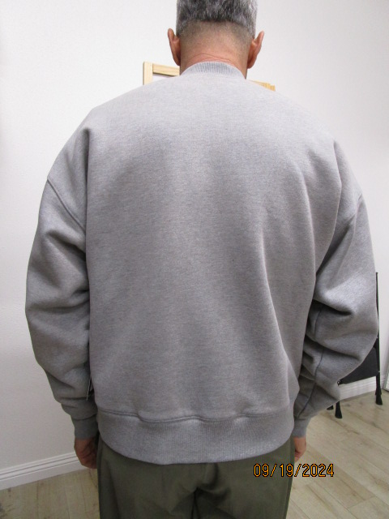

2ND PROTO
STYLE# |  | 118583
DESCRIPTION |  | THERMAL LINED FLEECE ZIP
COLOR |  | FA25
SIZE |  | M | DATE: 4/22/2025

 | PICTURES FRONT
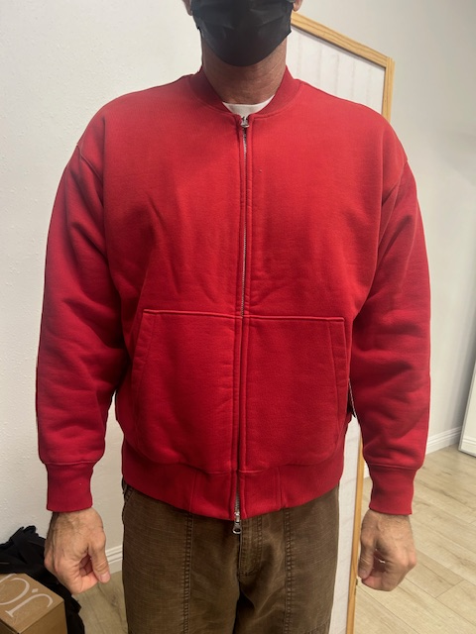 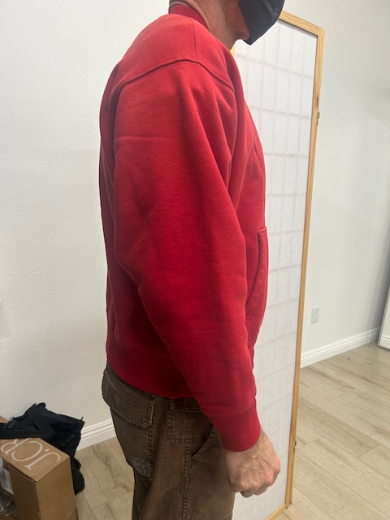 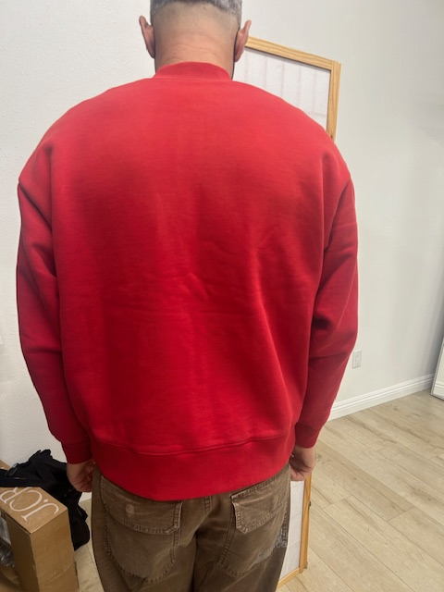

SMS
STYLE# |  | 118583
DESCRIPTION |  | THERMAL LINED FLEECE ZIP
COLOR |  | FA25
SIZE |  | M | DATE: 4/22/2025

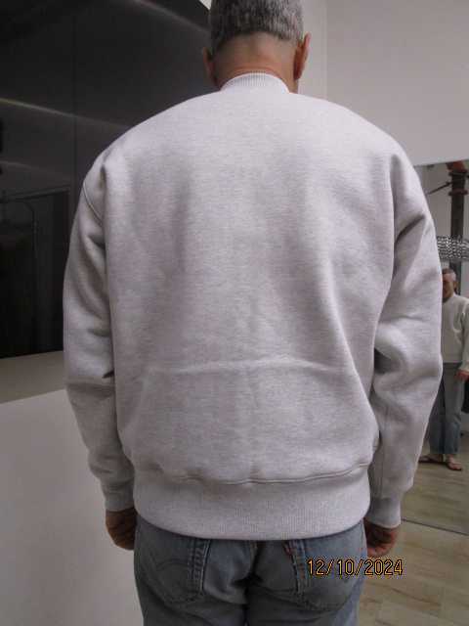
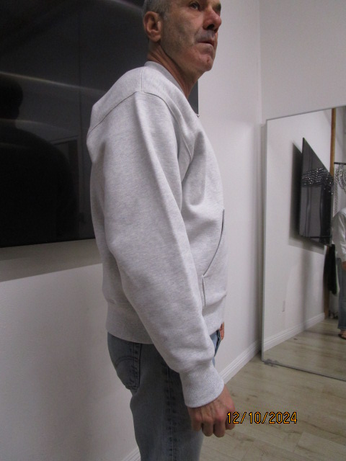
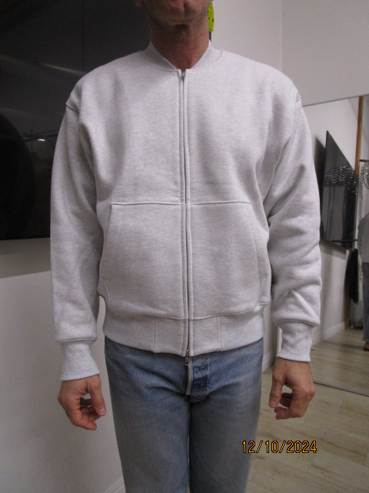
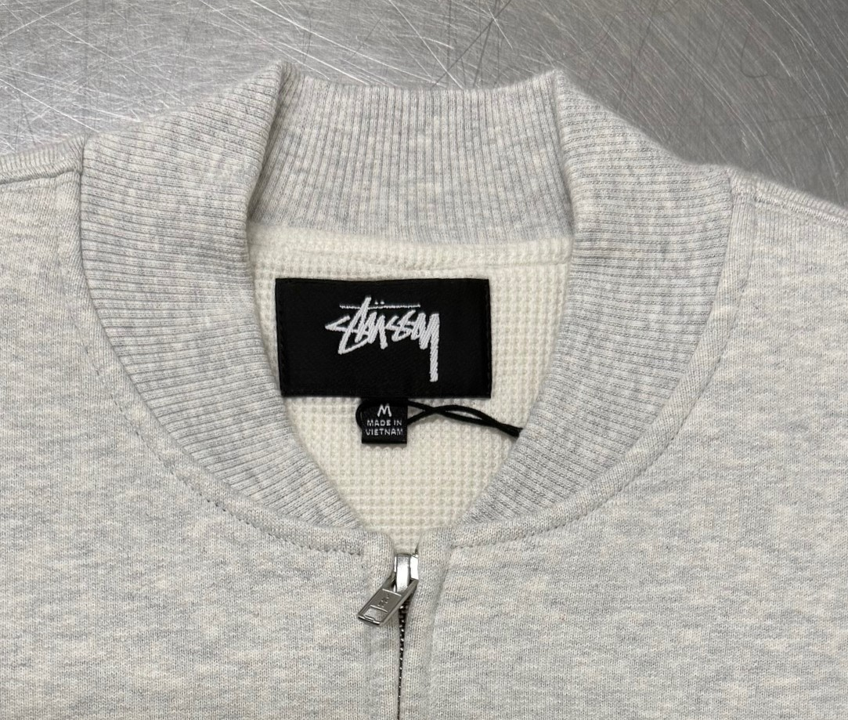
 | PICTURES FRONT

INCREASE THE RIB HEIGHT AT FRONT 1/8" TO "0" AT SIDE

REDUCE BACK LENGHT 1/2"

PPS
STYLE# |  | 118583
DESCRIPTION |  | THERMAL LINED FLEECE ZIP
COLOR |  | FA25
SIZE |  | M | DATE: 4/22/2025

AT NECK RIB THE CUT MEASUREMENT INCREASE 1/2"
TĂNG THÔNG SỐ CẮT PHẦN RIB Ở CỔ THÊM 1/2"
 | PICTURES FRONT
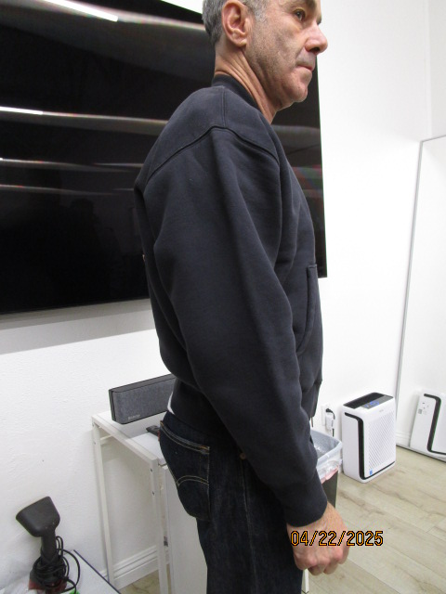 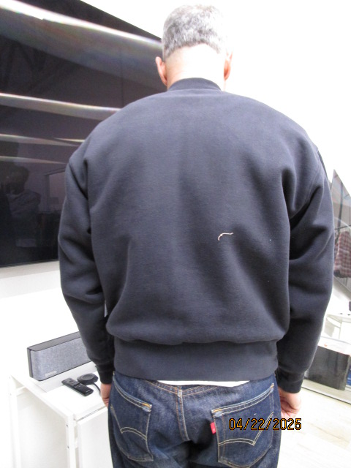 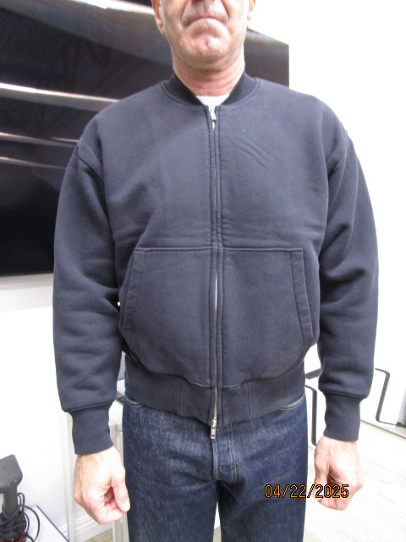

FOLLOW TECHPACK FOR POCKET CHANGES
LÀM THEO TECH PACK CHO CÁC THAY ĐỔI LIÊN QUAN ĐẾN TÚI TRÊN

